Hoja1
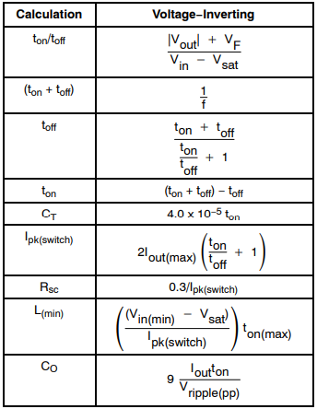
Incógnitas |  | Resultados | Variables diseño
ton/toff | 3.85 |  | vout (-) | 15
ton+toff | 0.00001 |  | Vin | 5
toff | 2.0618556701E-06 |  | vf | 0.4
ton | 7.9381443299E-06 |  | vsat | 1
Ct | 3.175257732E-10 | 318 pF | Iout | 0.1
Ipk | 0.97 |  | Vin(min) | 4.5
Rsc | 0.30927835052 |  | Out Ripple | 0.1
Lmin | 2.8642788819E-05 | 28.6 uHy | f | 100000
Cout | 7.1443298969E-05 | 71.4 uF | R1 | 10000
R2 | 110000 | 100 K

